Grafiek
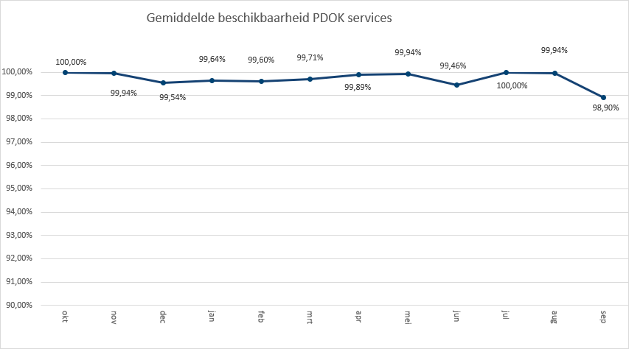
 | 2022-01 | 2022-02 | 2022-03 | 2022-04 | 2022-05 | 2022-06 | 2022-07 | 2022-08 | 2022-09
3d-geluid | 423 | 1,146 | 544 | 7,684 | 407 | 675 | 809 | 128 | 272
Aardkundige waarden |  |  |  |  |  |  | 21,575 | 39,543 | 90,170
Administratieve Eenheden (INSPIRE geharmoniseerd) | 103,593 | 430,484 | 245,858 | 213,989 | 201,823 | 251,613 | 236,078 | 221,774 | 216,254
Adressen | 194,158 | 18,104 | 222,234 | 115,218 | 101,012 | 197,235 | 58,322 | 185,704 | 243,449
Adressen (INSPIRE geharmoniseerd) | 491,462 | 517,366 | 533,720 | 471,165 | 433,995 | 594,465 | 535,059 | 47,844 | 113,085
Agrarisch Areaal Nederland (AAN) | 683,716 | 789,158 | 874,115 | 713,478 | 847,407 | 845,562 | 853,281 | 906,556 | 935,445
AHN1 | 444,757 | 412,404
AHN2 | 526,500 | 474,542
AHN3 | 2,325,001 | 2,631,351 | 5,757,826 | 4,852,189 | 3,779,100 | 1,898,505 | 2,986,459 | 2,037,190 | 737,695
BAG Terugmeldingen | 25,538,139 | 25,369,782 | 28,233,243 | 22,781,289 | 24,974,788 | 25,412,116 | 22,925,580 | 22,876,363 | 24,941,381
BAG v2 | 826,049 | 2,244,933 | 11,860,494 | 18,519,144 | 79,617,145 | 105,237,890 | 287,531,397 | 428,885,391 | 498,619,641
Basisregistratie Gewaspercelen (BRP) |  |  |  |  |  |  |  | 597,071 | 1,002,412
Basisregistratie Topografie Achtergrondkaarten (BRT-A) | 549,370,998 | 605,597,533 | 709,307,126 | 529,894,668 | 542,885,500 | 539,236,426 | 520,805,882 | 621,032,932 | 609,216,927
Basisvoorziening-3d | 896 | 4,836 | 1,092 | 211 | 3,476 | 631 | 490 | 43 | 194
Begrenzingen van vergunde ontgrondingsgebieden voor zand- en grindwinning |  |  |  |  |  |  | 54,465 | 71,893 | 108,269
Beschermde gebieden - CDDA (INSPIRE geharmoniseerd) | 222,580 | 165,896 | 168,320 | 162,468 | 164,226 | 160,178 | 158,589 | 158,934 | 161,550
Beschermde Gebieden - Cultuurhistorie (INSPIRE geharmoniseerd) | 213,687 | 257,148 | 218,057 | 204,066 | 249,325 | 180,555 | 224,825 | 251,467 | 175,824
Beschermde gebieden - Provincies (INSPIRE geharmoniseerd) | 785,202 | 710,157 | 858,480 | 712,225 | 705,458 | 1,013,128 | 665,976 | 10,357 | 9,744
Beschermde gebieden Nationale Parken (INSPIRE Geharmoniseerd) | 170,896 | 159,575 | 176,517 | 163,246 | 168,517 | 169,907 | 165,856 | 165,747 | 176,867
Beschermde gebieden Natura2000 (INSPIRE Geharmoniseerd) | 168,284 | 167,817 | 194,971 | 173,442 | 173,594 | 203,917 | 179,443 | 181,547 | 194,802
Beschermde gebieden Wetlands (INSPIRE Geharmoniseerd) | 263,230 | 240,076 | 264,302 | 251,984 | 263,142 | 256,539 | 257,120 | 257,550 | 210,985
Beschikbare capaciteit elektriciteitsnet | 15,873 | 47,716 | 161,855 | 43,505 | 64,829 | 4,138 | 46,941 | 31,519 | 81,113
Bestuurlijke Gebieden | 3,212,686 | 5,832,929 | 12,768,305 | 5,586,440 | 5,700,530 | 6,000,689 | 7,189,166 | 11,767,878 | 7,827,558
Bestuurlijke grenzen | 51,338 | 42,533 | 47,767 | 4,532 | 46,572 | 44,849 | 46,306 | 47,560 | 51,852
BGT (extract) | 79,392 | 63,849 | 128,508 | 83,784 | 89,707 | 77,089 | 94,343 | 67,002 | 85,517
BGT Achtergrond | 15,998,924 | 20,003,821 | 13,864,775 | 13,391,882 | 29,478,508 | 70,103,494 | 85,887,542 | 134,790,812 | 172,122,735
BGT Omtrekgericht | 17,898,102 | 12,225,810 | 14,089,100 | 9,262,199
BGT Pastel | 20,263,491 | 18,964,345 | 19,880,847 | 16,877,369
BGT Plantopografie | 64,185 | 56,071 | 38,482 | 45,131
BGT Standaard v2 | 1,537,336 | 2,143,067 | 2,542,180 | 2,162,324
BGT Symbolen v2 | 1,672,947 | 1,521,541 | 1,633,483 | 1,238,589
BGT Terugmeldingen | 181,356 | 162,077 | 168,295 | 152,485 | 169,751 | 163,964 | 156,769 | 156,931 | 175,243
Bodemgebruik (INSPIRE geharmoniseerd) | 187,596 | 169,495 | 107,225 | 180,088 | 189,624 | 181,399 | 184,035 | 189,161 | 188,708
Bodemkaart 1:50.000 | 2,228 | 1,990 | 2,405 | 1,751 | 1,942 | 2,161 | 2,045
BRO - Bodemkaart (SGM) | 325,810 | 333,735 | 350,178 | 356,121 | 318,069 | 339,804 | 298,824
BRO - Wandonderzoek (SFR) v1 | 103,719 | 93,797 | 105,370 | 102,921 | 109,252 | 104,618 | 106,939 | 111,697 | 111,460
BRO Bodemkaart |  |  |  |  |  |  | 104,554 | 122,893 | 170,377
BRO Bodemkundige boormonsterbeschrijvingen (BHR-P) | 178,482 | 164,497 | 198,093 | 130,625 | 98,197 | 65,080 | 86,963 | 78,921 | 110,462
BRO Digitaal Geologisch Model (DGM) | 45,132 | 40,726 | 44,843 | 43,726 | 45,056 | 43,747 | 44,988 | 44,984 | 43,624
BRO EnvironmentalMonitoringFacilities (INSPIRE Geharmoniseerd) | 192,964 | 172,437 | 192,989 | 184,222 | 186,555 | 178,381 | 183,208 | 189,688 | 180,161
BRO Geomorfologische Kaart | 286,489 | 397,317 | 79,952 | 288,704 | 292,378 | 28,473 | 276,147 | 302,383 | 339,335
BRO Geotechnisch Booronderzoek V2 (BHR-GT kenset) | 96,414 | 93,813 | 104,365 | 99,690 | 106,319 | 121,936 | 50,762 | 104,005 | 108,129
BRO Geotechnisch sondeeronderzoek (CPT-kenset) | 213,281 | 298,760 | 223,059 | 154,471 | 140,262 | 173,486 | 142,292 | 150,563 | 158,500
BRO Geotechnische Boormonsteranalyse V1 | 15,615 | 6,983 | 110 | 97 |  | 50 | 111 | 58 | 30
BRO GeoTOP model | 91,922 | 80,708 | 89,558 | 47,777 | 89,670 | 86,885 | 73,168 | 45,379 | 43,203
BRO Grondwatermonitoringnet (BROGMN) | 134,244 | 119,527 | 133,783 | 128,486 | 134,056 | 12,904 | 133,242 | 135,760 | 129,487
BRO Grondwatermonitoringput (GMW) | 463,652 | 482,050 | 383,825 | 425,693 | 388,652 | 484,584 | 533,728 | 399,454 | 409,275
BRO Grondwatersamenstellingsonderzoek (BROGAR) | 98,374 | 87,633 | 98,162 | 93,163 | 89,383 | 86,087 | 88,874 | 90,575 | 86,319
BRO Grondwaterspiegeldieptemodel | 64,425 | 159,712 | 185,664 | 62,453 | 168,511 | 129,146 | 121,825 | 152,499 | 139,729
BRO Grondwaterstandonderzoek (BROGLD) | 143,213 | 127,597 | 143,121 | 135,651 | 134,751 | 129,162 | 13,335 | 135,912 | 129,616
...

 | 2022-07 | 2022-08 | 2022-09
BIJ12 | 100,707,600 | 85,761,278 | 1,300,318
CBS | 4,668,387 | 4,780,362 | 6,191,953
EZ | 11,299,589 | 9,744,755 | 9,461,329
IenW | 483,604 | 625,529 | 602,932
Kadaster | 1,145,139,557 | 1,452,498,408 | 1,564,805,547
KvK | 105,637 | 106,784 | 123,487
Liander | 611,566 | 617,775 | 626,237
Ministerie BZK | 460,211 | 419,708 | 423,072
omgevingswet | 29,622,745 | 29,019,428 | 35,449,371
PDOK | 329,876,393 | 410,436,228 | 427,071,147
Prorail | 392,418 | 354,127 | 447,625
Rioned | 1,671,729 | 1,602,873 | 1,848,306
RVO | 674,373 | 766,637 | 743,238
RWS | 8,234,973 | 7,538,474 | 6,961,357
Stichting Landelijk Fietsplatform | 51,174 | 102,810 | 270,810
Stichting Wandelnet | 144,062 | 79,804 | 227,650
TNO-BRO | 2,451,135 | 2,345,537 | 2,426,985
Waterschapshuis/HWH | 2,283,727 | 2,270,361 | 3,913,547

Hits op PDOK over 12 maanden

Totaal aantal hits PDOK
okt | 2,029,861,023
nov | 1,720,481,321
dec | 1,055,853,357
jan | 2,448,438,171
feb | 2,648,302,408
mrt | 2,859,933,376
apr | 2,108,627,608
mei | 2,800,161,518
jun | 2,028,416,869
jul | 2,004,457,375
aug | 2,384,330,931
sep | 2,528,436,555

Top 1 t/m 20
TOP20
Basisregistratie Topografie Achtergrondkaarten (BRT-A) | 5,227,347,992
Luchtfoto Beeldmateriaal / PDOK 25 cm RGB | 2,590,412,411
Kadastrale kaart v4 | 1,954,704,225
BAG v2 | 1,433,342,084
BGT Achtergrond | 555,642,493
WOZ loket | 459,536,493
OpenTopo Achtergrondkaart | 442,385,770
Locatieserver Free (Anders) | 401,751,828
Locatieserver Suggest (Anders) | 323,765,378
Ruimtelijke plannen | 312,003,823
Locatieserver Lookup (Anders) | 258,382,917
OpenTopo | 258,054,242
BAG Terugmeldingen | 223,052,681
BGT Pastel | 75,986,052
Luchtfotolabels | 67,106,692
Bestuurlijke Gebieden | 65,886,181
BGT Omtrekgericht | 53,475,211
Luchtfoto Beeldmateriaal / PDOK 25 cm Infrarood | 38,084,559
TOP10NLV2 | 29,666,242
AHN3 | 27,005,316

Hits op NGR over 12 maanden

Totaal aantal hits NGR
okt | 2,008,075
nov | 2,175,316
dec | 2,608,788
jan | 1,841,297
feb | 1,981,578
mrt | 2,014,183
apr | 1,678,860
mei | 1,820,751
jun | 1,982,159
jul | 1,602,683
aug | 1,592,896
sep | 2,005,890

Beschikbaarheid PDOK services

In onderstaande grafiek wordt het gemiddelde van de beschikbaarheid van de PDOK-webservices (incl. INSPIRE) weergegeven. De grafiek toont het gemiddelde van de achterliggende 12 maanden. Voortschrijdend gemiddelde 99,71%

Q-Highlights
Highlights

PR voor PDOK: In het derde kwartaal zijn de resultaten beschikbaar gekomen van het PDOK klanttevredenheidsonderzoek onder haar gebruikers in Q2. Hiervoor is aan de 237 leden van het PDOK Klantenpanel een vragenlijst voorgelegd. Voor een verdeling van de respondenten per branche en functiegroep, zie de diagrammen hieronder. Het algemene tevredenheidscijfer komt op een 7,9, en daarmee is PDOK uitermate content. Ook ontving PDOK veel suggesties en tips, waaronder: data nog meer voorzien van goede metadata, API’s goed documenteren, een handige zoekfunctionaliteit inrichten, toegankelijker maken van de PDOK Viewer e.d.

Aanmelding voor dit PDOK Klantenpanel staat overigens open voor iedereen en is mogelijk via https://www.pdok.nl/pdok_klantenpanel

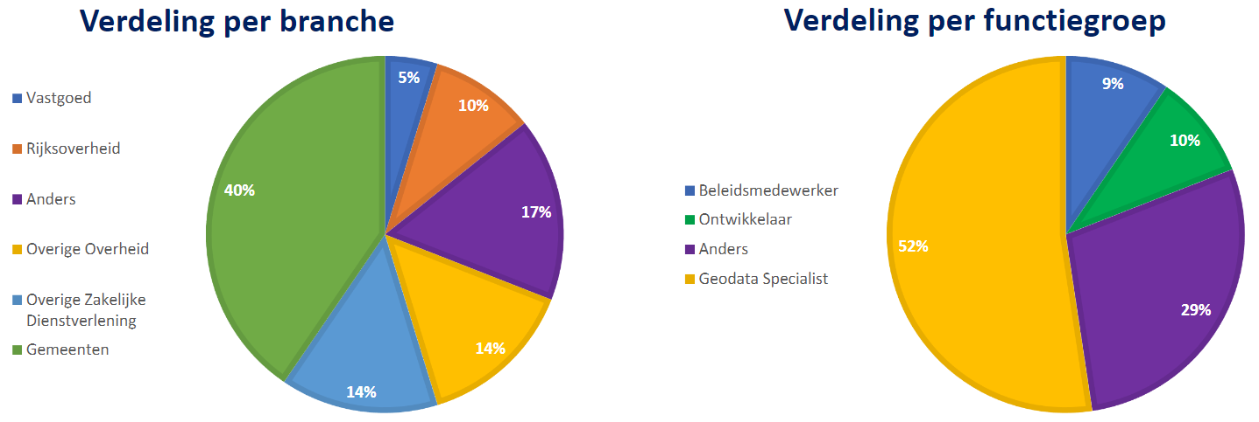

BGT: In het derde kwartaal is gewerkt aan vernieuwde rapportage waarin ook het gebruik van de onlangs gerealiseerde BGT Vectortiles, de Tiles en Styles uit de OGC API range, kunnen worden opgenomen. Ook zijn bevindingen en verzoeken van early adaptors opgehaald en is er nagedacht over het inrichten van een generieke verwerkingsstraat en juiste wijze van publicatie. In komend kwartaal worden experimenten gedaan om concrete verbeteringen uit te voeren voor deze omvangrijke registratie. De ambitie is om de BGT Vectortiles in meerdere projecties, met meerdere zoomlevels en verhoogde actualiteit beschikbaar te gaan stellen en tevens conform verwachting te publiceren op de website van PDOK en het Nationaal Georegister.

BRT: de BRT heeft interesse getoond om ook vectortiles te gaan ontsluiten. Diverse gesprekken zijn inmiddels gevoerd en de scope van de te realiseren services wordt nu bepaald. In 2023 zal ook deze voorziening de OGC API’s gaan introduceren.

BRK: PDOK heeft voor deze bron de services voor de Digitale Kadastrale Kaart vernieuwd, maar op verzoek van opdrachtgever nog niet naar productie gebracht. Als gevolg van noodzakelijk uit te voeren aanpassingen in het bijhoudingsproces van de brondata is de oplevering op on-hold gezet. De planning van de livegang is nog niet bekend. Gesprekken voor de realisatie van BRK Vectortiles worden in Q4 opgestart.

BAG: PDOK heeft van de LV-BAG het verzoek gekregen om vectortiles te gaan realiseren. Er loopt nu een experiment, en architectuur voor generieke verwerkingsstraten wordt nader uitgewerkt. Een impactanalyse wordt in Q4 gemaakt, waarna wordt gestart met de realisatie.

3G en PDOK cloud: We zijn in Q3 begonnen met de eerste werkzaamheden v.w.b. de PDOK Updater. De PDOK Updater heeft als doel om als PDOK-beheer eenvoudig updates door te kunnen voeren via het Selfservice portaal. Het portaal biedt ook inzicht als een update niet aan de afspraken voldoet en geeft aan waar er iets mis gaat zodat dit makkelijk kan worden opgepakt. Ook is PDOK bezig met het optimaliseren van de rapportages over het gebruik van PDOK. Betreffende de cloud hebben we in Q3 met name gefocust op wat complexere datasets zoals Locatieserver en Terugmeldingen, maar ook zijn er weer een paar datasets gemigreerd. Inmiddels komt zo’n 85% van het totale verkeer op de cloudomgeving binnen.

NGR: Zoals eerder aangegeven is er in 2021 een onderzoek gestart in opdracht van het Ministerie van BZK dat zich heeft gericht op de vraag hoe het toekomstige scenario van het Nationaal GeoRegister als metadata catalogus eruit gaat zien. Het onderzoek is uitgevoerd door Geonovum en is inmiddels als concept opgeleverd. Het onderzoek is belangrijk omdat dit richting gaat geven aan de toekomstige inrichting en eventueel benodigde aanpassingen aan NGR. In Q4 zal worden gestart met de voorbereidingen voor de nieuwe grote NGR-release.

INSPIRE: PDOK was ook in Q3 druk bezig om de datasets en de daarbij behorende services over te zetten naar de cloudomgeving. Naast het overzetten wordt het proces van aanlevering en uitlevering van veel INSPIRE-plichtige datasets aangepast. Soms is dit omdat de services van datasets met inmiddels veel historische jaren per jaar opgesplitst moeten worden, soms is dit vanwege het aanleverformaat. Ook het uitleveren van de dataset wordt regelmatig aangepast om beter aan de INSPIRE-compliancy vereisten te voldoen. PDOK heeft inmiddels een ETF-validatie dashboard waarmee de status van INSPIRE-compliancy nauwlettend wordt gemonitord. PDOK richt zich hierbij met name op de services die op de cloud staan. Uitgangspunt is dat alle services, dus ook die voor INSPIRE zijn aangemerkt, eind 2022 naar de cloud zijn gemigreerd. De oude services blijven na de implementatie van de nieuwe endpoints standaard nog een half jaar in productie, zodat iedereen voldoende tijd heeft om te switchen naar de nieuwe services.

In december zal Europa weer een jaarrapportage opmaken van de INSPIRE-implementatie in de Europese landen, zo ook voor Nederland. PDOK streeft naar zo goed mogelijke compliancy van de (metadata van de) services. Daarvoor is en blijft een nauw samenspel nodig tussen data-aanbieder en PDOK.

In Q3 gereleasde datasets en/of functionaliteit
PDOK heeft in dit kwartaal o.a. de volgende werkzaamheden aan datasets en functionaliteit verricht:
· Datasets AHN1 en AHN2 zijn uit productie genomen
· Services Bodemkaart en Geomorfologische kaart zijn vernieuwd
· Kadaster services voor Adressen INSPIRE geharmoniseerd zijn vernieuwd
· 6 datasets provincies beschikbaar van INSPIRE-thema Beschermde gebieden
· Oude TOP10NL viewservices uit productie genomen
· LV-BGT geschoond van redundante plaatsbepalingspunten
· Update voor INSPIRE-datasets BRT
· Oude URL van PDOK Viewer uit productie
· Hoge resolutie luchtfoto 2022 bij PDOK beschikbaar
· Datasets Postcode 4 en 6 blijven toch beschikbaar bij PDOK
· Nieuwe service voor CBS Bodemgebruik 2017
· Dataset CBS Gebiedsindelingen 2022 in productie
· Nieuwe CBS dataset INSPIRE Existing Land Use in productie

Cijfers PDOK
 | Q3 2022 | Q2 2022 | 12 maanden
Beschikbaarheid PDOK | 99.61% | 99.76% | 99.71%
Gebruik PDOK (hits) * | 6,9 miljard | 6,9 miljard | 26,6 miljard
Gebruik NGR (hits) | 5,2 miljoen | 5,5 miljoen | 23,3 miljoen

* Toelichting op het begrip ‘hit’.

PDOK drukt de afname van het gebruik uit in hits. Elke hit is een geautomatiseerde bevraging (zgn. ‘request’) door een applicatie van een afnemer van een webservice die bij PDOK staat.

Daarbij onderscheidt PDOK 3 categorieën hits:
1) Hit: dit is een bevraging van een webservice die een bruikbare respons teruglevert aan de afnemer
2) Uitgefaseerde hit: dit is een bevraging van een webservice die door PDOK (reeds lang) uit productie is genomen. Het betreft veelal geautomatiseerde requests die in applicaties zijn ingebouwd en met regelmaat doorgaan met bevragen
3) Foutieve bevraging: dit is een bevraging die niet aan een bepaalde webservice kan worden toegewezen of die technisch onjuist is (foute parameter)

De categorieën 2) en 3) leveren de gebruiker niets op, maar belasten echter wel het PDOK platform in technische zin. Daarom gaat PDOK deze categorieën tegen het licht houden en bezien wat er technisch mogelijk is om van dit type hits af te komen.

